Sheet1
 | Nama Lengkap | Nama Punggung | Nomor Punggung | Kategori | Size (Size anak pilih umur) | Lengan | Posisi | Pembayaran | Status
1 | ARTA RUSIDARMA PUTRA | ARTA | 9 | Dewasa | L | Pendek | Pemain | Rp200,000 | LUNAS | DEWASA
2 | ARTA RUSIDARMA PUTRA | FINO | 7 | Anak | 9 Tahun | Pendek | Pemain | Rp200,000 | LUNAS | SIZE | PANJANG | LEBAR
3 | CAESAR INSANUL ISTIQOM | CESARO | 2 | Dewasa | L | Pendek | Pemain | Rp180,000 | BELUM LUNAS-KURANG BAYAR Rp 20,000 | S | 68 | 48
4 | NOVIE SAEFUDIN | HOKAY | 27 | Dewasa | XL | Pendek | Pemain | Rp100,000 | BELUM LUNAS-KURANG BAYAR Rp 100,000 | M | 70 | 50
5 | AKBAR MIRZA PRADANA | GEMBUL | 89 | Dewasa | XxXL | Pendek | Pemain | Rp100,000 | BELUM LUNAS-KURANG BAYAR Rp 115,000 | L | 72 | 52
6 | SAMSUL ARIFIN | ARIFIN JR | 7 | Dewasa | S | Pendek | Pemain | Rp180,000 | BELUM LUNAS-KURANG BAYAR Rp 20,000 | XL | 74 | 54
7 | SAMSUL ARIFIN | ARYA ARRASY | 24 | Anak | 5 Tahun | Pendek | Pemain | Rp20,000 | BELUM LUNAS-KURANG BAYAR Rp 155,000 | XXL | 76 | 57
8 | MOCHAMMAD RIZAL | PisePae | 77 | Dewasa | XL | Panjang | Pemain |  | BELUM LUNAS-KURANG BAYAR Rp 220,000 | XXXL | 78 | 60
9 | MUHAMAD TAUFIK RAMDAN | APPA ZHIYONG | 23 | Dewasa | XXL | Pendek | Pemain | Rp200,000 | BELUM LUNAS-KURANG BAYAR Rp 10,000
10 | ENDAH KURNIA | RN | 9 | Dewasa | L | Pendek | Pemain | Rp200,000 | LUNAS | ANAK - ANAK
11 | ENDAH KURNIA | BARRA | 21 | Anak | 3 Tahun | Pendek | Pemain | Rp175,000 | LUNAS | SIZE | PANJANG | LEBAR
12 | SHIDQI AQIL NAUFAL | SHI QIL | 13 | Dewasa | L | Pendek | Pemain | Rp200,000 | LUNAS | 3 TAHUN | 38 | 32
13 | DWI GATOT LAKSONO | R A C H E L | 37 | Dewasa | XL | Pendek | Pemain | Rp180,000 | BELUM LUNAS-KURANG BAYAR Rp 20,000 | 5 TAHUN | 42 | 34
14 | ASEP SHALAHUDIN | SHALAHUDIN | 10 | Dewasa | L | Pendek | Pemain | Rp180,000 | BELUM LUNAS-KURANG BAYAR Rp 20,000 | 7 TAHUN | 49 | 36
15 | OKTAVIAN TRIWINATA PUTRA | O K T A | 31 | Dewasa | M | Pendek | Pemain | Rp180,000 | BELUM LUNAS-KURANG BAYAR Rp 20,000 | 9 TAHUN | 52 | 39
16 | YUDI FATUROHMAN | ZigZag | 56 | Dewasa | M | Pendek | Pemain | Rp100,000 | BELUM LUNAS-KURANG BAYAR Rp 100,000 | 11 TAHUN | 55 | 42
17 | MUHAMMAD RASYID RIDHO | D I D O K | 00 | Dewasa | L | Pendek | Pemain | Rp200,000 | LUNAS | 13 TAHUN | 58 | 44
18 | MUHAMMAD SAFE'I YAHYA | M. SAFE'I YAHYA | 101 | Dewasa | L | Panjang | Pemain | Rp210,000 | BELUM LUNAS-KURANG BAYAR Rp 10,000
19 | SYAFRUDIN ACHMAD ZULKARNAEN | ACHMAD_UDIN | 404 | Dewasa | XXL | Panjang | Pemain | Rp230,000 | LUNAS | PEMBAYARAN
20 | NUR DIANTORO | Diantoro | 11 | Dewasa | L | Pendek | Pemain | Rp200,000 | LUNAS | BNI | 0671588350
21 | NOFIYAL LUBIS | Lakinya Erwinda | 13 | Dewasa | XXL | Pendek | Pemain | Rp50,000 | BELUM LUNAS-KURANG BAYAR Rp 160,000 | DANA | 081294477709
22 | ASEP | LEBROK | 29 | Dewasa | XL | Panjang | Pemain | Rp100,000 | BELUM LUNAS-KURANG BAYAR Rp 120,000 | *Note: mohon diinfokan jika sudah melakukan pembayaran
23 | MIFTAHUL ULUM | LUN | 11 | Dewasa | M | Pendek | Pemain | Rp180,000 | BELUM LUNAS-KURANG BAYAR Rp 20,000 | Pembayaran terakhir 30 november
24 | KHOIRURRIZQI | Qq | 5 | Dewasa | L | Pendek | Pemain | Rp180,000 | BELUM LUNAS-KURANG BAYAR Rp 20,000
25 | FAROUCK SYABA HANI | EL FAROUCK | 25 | Dewasa | L | Pendek | Pemain | Rp160,000 | BELUM LUNAS-KURANG BAYAR Rp 40,000 | INFORMATION |  |  | SPONSORSHIP
26 | BISMA KEMAL HERLAMBANG | B I S M A | 5 | Dewasa | M | Panjang | Pemain | Rp200,000 | BELUM LUNAS-KURANG BAYAR Rp 20,000 | Harga Jersey | Rp200,000 |  | Okta [ThriftNFund] | Rp1,000,000
27 | IAN DZILLAN MALIK | IAN | 3 | Dewasa | L | Panjang | Pemain | Rp200,000 | BELUM LUNAS-KURANG BAYAR Rp 20,000 | Size XXL | + Rp 10,000 |  | Safei [Saya Ngoding] | Rp250,000
28 | FIRHAN WIBIANTO | Hanswibby | 12 | Dewasa | L | Pendek | Pemain | Rp200,000 | LUNAS | Size XXXL | + Rp 15,000 |  | Ridho [BuRasyid HomeMade] | Rp150,000
29 | AMIN | Khang A_mien | 69 | Dewasa | M | Pendek | Kiper | Rp100,000 | BELUM LUNAS-KURANG BAYAR Rp 100,000 | Size XXXXL | + Rp 20,000
30 | SANDI | AQ_IL | 8 | Dewasa | S | Pendek | Pemain | Rp100,000 | BELUM LUNAS-KURANG BAYAR Rp 100,000 | Lengan Panjang | + Rp 20,000
31 | RAMDHAN AKBAR BAKHAR | SPIDER-MAN | 77 | Dewasa | XL | Pendek | Pemain | Rp180,000 | BELUM LUNAS-KURANG BAYAR Rp 20,000 | Jersey Anak 1-6 Tahun | - Rp 25,000
32 | MOHAMMAD ZOELFIKAR | ALYA | 15 | Dewasa | L | Pendek | Pemain | Rp200,000 | LUNAS | Jersey Anak 7-10 Tahun | - Rp 15,000
33 | SHIDQI AQIL NAUFAL | SHAKEEL | 1 | Anak | 1 Tahun | Pendek | Pemain | Rp175,000 | LUNAS
34 | JULIAN BAJA GUNAWAN | JULIAN | 33 | Dewasa | XXXXL | Pendek | Pemain | Rp220,000 | LUNAS
35 | JULIAN BAJA GUNAWAN | ZENDRIC | 3 | Anak | 4 Tahun | Pendek | Pemain | Rp175,000 | LUNAS | TOTAL DANA MASUK (BAYAR & SPONSOR) | Rp8,085,000
36 | AMIN | AMIN COBRA | 4 | Dewasa | L | Panjang | Pemain | Rp100,000 | BELUM LUNAS-KURANG BAYAR Rp 120,000
37 | MUHAMMAD SAFE'I YAHYA | AL FATHAR | 10 | Anak | 3 Tahun | Pendek | Pemain | Rp175,000 | LUNAS | PENGELUARAN
38 | Sandi |  |  | Dewasa | XL | Pendek | Pemain | Rp180,000 | BELUM LUNAS-KURANG BAYAR Rp 40,000 | Design Jersey Player Kiper | Rp200,000
39 | ANGGA SAPUTRA | A N G S A | 47 | Dewasa | L | Pendek | Pemain | Rp200,000 | BELUM LUNAS-KURANG BAYAR Rp 20,000 | Design Xcollabs | Rp200,000
40 | ARIFIAH | P Y | 8 | Dewasa | M | Pendek | Pemain | Rp200,000 | BELUM LUNAS-KURANG BAYAR Rp 20,000 | DP MS Arena | Rp300,000
41 | MUHAMAD TAUFIK RAMDAN | ZHIYONG EREN | 23 | Anak | 2 Tahun | Pendek | Pemain | Rp175,000 | LUNAS | DP FG | Rp100,000
42 | FERDY ROBIYANTO | ROBIYANTO | 17 | Dewasa | XL | Panjang | Pemain | Rp200,000 | BELUM LUNAS-KURANG BAYAR Rp 20,000 | DP Videographer | Rp100,000
 |  |  |  |  |  |  |  |  |  | DP BAJU | Rp3,608,000
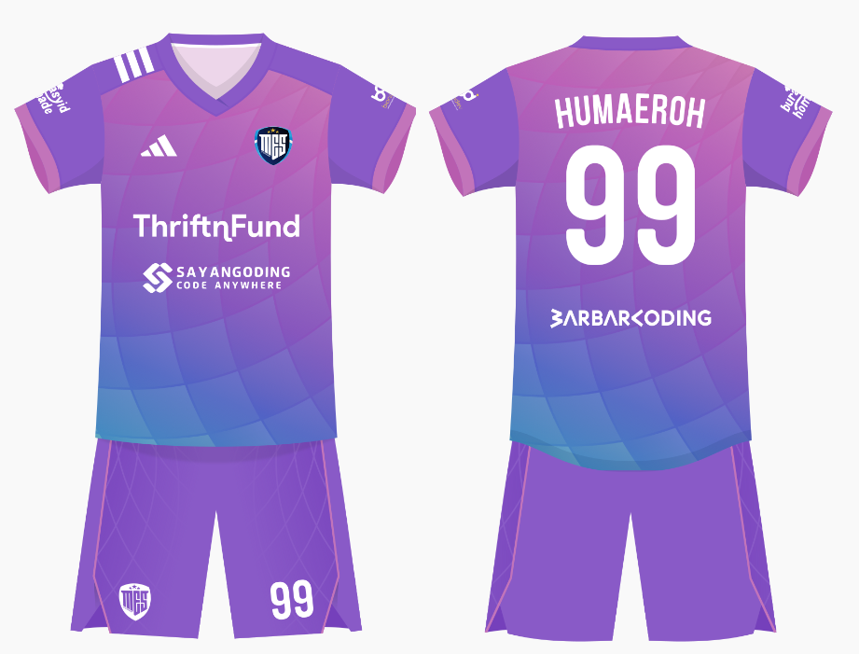
 |  |  |  |  |  |  |  |  |  | Total | Rp4,508,000

 |  |  |  |  |  |  |  |  |  | SISA | Rp3,577,000

